api 6.0
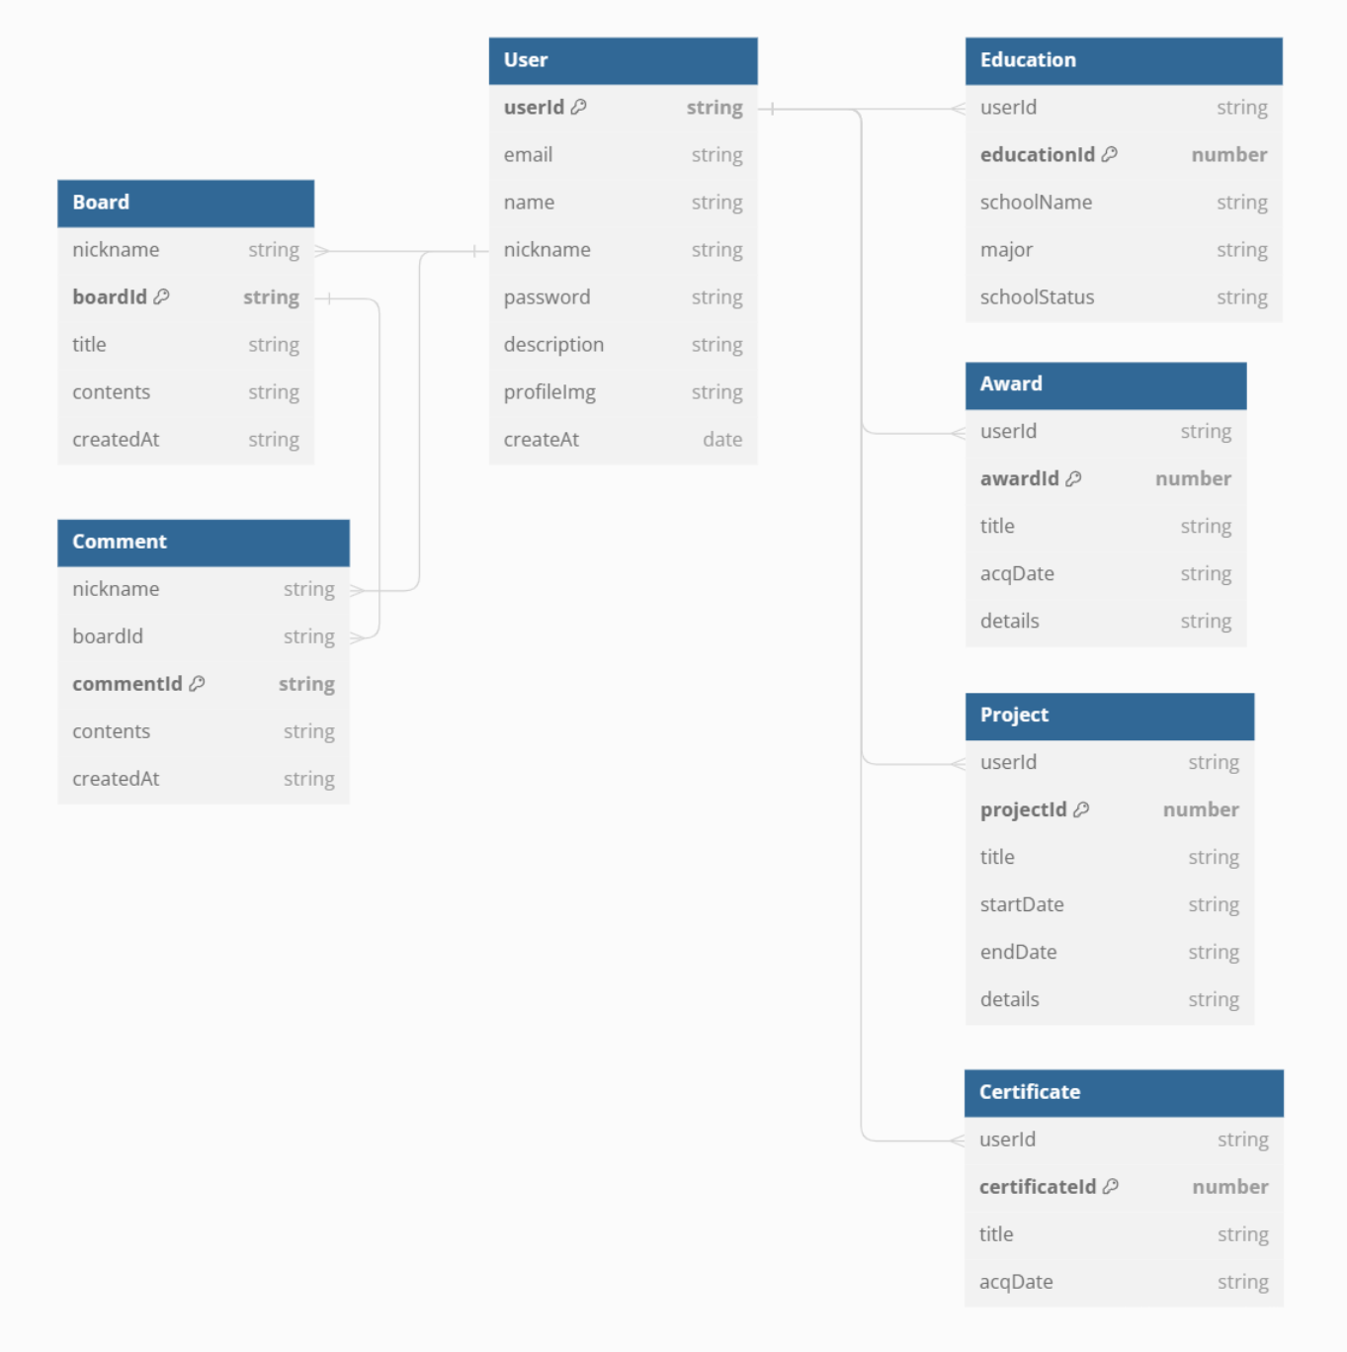
9p | Feature | HTTP method | Version | Authentication Required | Path | Header params | Query params | Path params | Body params | Response schema | Sample response | status 200 | status 201 | status 204 | status 400 | status 401 | status 403 | status 404 | status 409 | status 500
User | 회원가입 | POST | v1 | FALSE | /auth/join | - | - | - | { email: string, name: string, nickname: string, password: string, description: string } | { error: string | null, data: { userId: string, email: string, name: string, nickname: string, description: string } | null } | 201: { error: null, data: { userId: '1', email: 'elice@email.com', name: 'Elice', nickname: '엘리스짱', description: '설명이 아직 없습니다. 설명을 추가해 주세요.'} } 400: { error: '입력되지 않은 내용이 있습니다.', data: null } 409: { error: '이미 가입된 이메일입니다.', data : null } 500: { error: '서버 내부에서 오류가 발생했습니다.', data: null } | X | O | X | O | X | X | X | O | O
 | 로그인 | POST | v1 | FALSE | /auth/login | - | - | - | { email: string, password: string } | { error: string | null, message: string, data: string | null } | 200: { error: null, message: '로그인 성공', data: { userId: '1', email: 'elice@email.com', name: 'Elice', nickname: '엘리스짱'}} 401: { error: '이메일 또는 비밀번호가 일치하지 않습니다.', data: null } 500: { error: '서버 내부에서 오류가 발생했습니다.', data: null } | O | X | X | X | O | X | X | X | O
 | 로그아웃 | POST | v1 | TRUE | /auth/logout | Authorization: Session | - | - | - | { error: string | null, message: string } | 200: { error: null, message: '로그아웃 성공' } 401: { error: '로그인 후 이용 가능합니다.', data: null } 500: { error: '서버 내부에서 오류가 발생했습니다.', data: null } | O | X | X | X | O | X | X | X | O
 | 로그인 상태 확인 | GET | v1 | FALSE | /auth/status | Authorization: Session | - | - | - | { status: boolean, message: string, data: string } | 200: { status: true, message: '로그인이 된 상태입니다.', data: { userId: '1', email: 'elice@email.com', name: 'Elice', nickname: '엘리스짱', description: '설명입니다.'} } 200: { status: false, message: '로그인이 되지 않았습니다.' } 500: { error: '서버 내부에서 오류가 발생했습니다.', data: null } | O | X | X | X | X | X | X | X | O
 | 비밀번호 변경 | PUT | v1 | TRUE | /auth | Authorization: Session | - | - | { password: string, newPassword: striing } | { error: string | null, message: string, data: string | null } | 200: { error: null, message: '비밀번호 변경 성공' 400: { error: '입력되지 않은 내용이 있습니다.', data: null } 401: { error: '로그인 후 이용 가능합니다.', data: null } 401: { error: '기존 비밀번호가 일치하지 않습니다.', data: null } 409: { error: '변경하려는 비밀번호가 지금 사용하고 있는 비밀번호와 같습니다.', data: null } 500: { error: '서버 내부에서 오류가 발생했습니다.', data: null } | O | X | X | O | O | X | X | O | O
 | 회원 탈퇴 | DELETE | v1 | TRUE | /auth | Authorization: Session | - | - | { password: string } | { error: string | null, message: string, data: string | null } | 200: { error: null, message: '회원 탈퇴 성공, 총 1개의 user, 2개의 학력, 3개의 수상 이력, 7개의 프로젝트, 3개의 자격증, 5개의 게시글, 4개의 카운터 데이터가 삭제되었습니다.' } 400: { error: '입력되지 않은 내용이 있습니다.', data: null } 401: { error: '로그인 후 이용 가능합니다.', data: null } 401: { error: '비밀번호가 일치하지 않습니다.', data: null } | O | X | X | O | O | X | X | X | O
 | 사용자 목록 (네트워크 페이지) | GET | v1 | TRUE | /users | - | page: number, perPage: number | - | { sortName: "이름순" || "이메일순" || "최신순" } (body가 없을 시 디폴트는 최신순입니다!) | { error: string | null, totalPage: number, data: {{ userId: string, email: string, name: string, nickname: string, description: string} | null }} | 200: { error: null, totalPage: 2, data: [{ userId: '1', email: 'elice@email.com', name: 'Elice', nickname: '엘리스짱', description: '나는 엘리스' }] } 401: { error: "로그인 후 이용 가능합니다.", data: null } 500: { error: "서버 내부에서 오류가 발생했습니다.", data: null } | O | X | X | X | O | X | X | X | O
 | 사용자 정보 조회 (개인 페이지) | GET | v1 | TRUE | /users/{userId} | Authorization: Session | - | userId: string | - | { error: string | null, user: { userId: string, email: string, name: string, nickname: string, description: string } | null , education: [{ educationId: number, schoolName: string, major: string, schoolStatus: String } | null ], certificates: [{ certificateId: number, title: string, acqDate: string } | null ], projects: [{ projectId: number, title: string, startDate: string, endDate: string, details: string } | null ], awards: [{ awardId: number, title: string, acqDate: string, details: string } | null ] } | 200: { error: null, user: { userId: '1', email: 'elice@email.com', name: 'Elice', nickname: '엘리스짱', description: '나는 엘리스' }, education: [{ userId: '1', educationId: 1, schoolName: "서울대학교", major: "수학과", schoolState: "학사졸업"}], certificates: [{ certificateId: '1', title: '정보처리기사', acqDate: '2024-06-10' }], projects: [ { projectId: '1', title: '프로젝트1', startDate: '2024-05-01', endDate: '2024-05-11', details: '프로젝트1' }], awards: [ { awardId: '1', title: '엘리스대상', acqDate: '2024-05-01', details: '엘리스짱짱' }] } 401: { error: "로그인 후 이용 가능합니다.", data: null } 404: { error: "존재하지 않는 id입니다.", data: null } 500: { error: "서버 내부에서 오류가 발생했습니다.", data: null } | O | X | X | X | O | X | O | X | O
 | 본인 확인(개인 페이지) | GET | v1 | TRUE | /users/identification/{userId} | Authorization: Session | - | userId: string | - | { status: boolean, message: string } | 200: { status: true, message: "본인입니다." } 200: { status: false, message: "본인이 아닙니다." } 401: { error: "로그인 후 이용 가능합니다.", data: null } 404: { error: "존재하지 않는 id입니다.", data: null } 500: { error: "서버 내부에서 오류가 발생했습니다.", data: null } | O | X | X | X | O | X | O | X | O
 | 사용자 정보 수정(개인 페이지) | PUT | v1 | TRUE | /users/mypage | Authorization: Session | - | - | { name: string, nickname: string, description: string } | { error: string | null, data: { userId: string, email: string, name: string, nickname: string, description: string } | null } | 200: { error: null, data: { userId: '1', email: 'elice@email.com', name: 'Elice', nickname: '수정짱', password: 'a123' } } 400: { error: "입력되지 않은 내용이 있습니다.", data: null } 400: { error: "공백은 이름으로 사용 불가능합니다.", data: null } 400: { error: "이름 앞뒤에는 띄어쓰기를 사용할 수 없습니다.", data: null } 400: { error: "공백은 닉네임으로 사용 불가능합니다.", data: null } 400: { error: "닉네임 앞뒤에는 띄어쓰기를 사용할 수 없습니다.", data: null } 401: { error: "로그인 후 이용 가능합니다.", data: null } 403: { error: "접근할 수 없습니다.", data: null } 409: { error: "이미 사용 중인 닉네임입니다.", data: null } 500: { error: "서버 내부에서 오류가 발생했습니다.", data: null } | O | X | X | O | O | O | O | O | O
 | 사용자 정보 수정 (프로필 이미지 업로드) | PUT | v1 | TRUE | /users/mypage/profileImg | Authorization: Session | - | - | { profileImg: string } | { error: string | null, data: { profileImg: string } | null } |  | O | X | X | O | O | O | O | X | O
 | 사용자 직책 수정 | PUT | v1 | TRUE | /users/position | Authorization: Session | - | - | { changeUserId: string, changePosition: string } | { error: string | null, message: string | null } | 200: { error: null, message: "1님의 position을 admin으로 변경했습니다." } 400: { error: "입력되지 않은 내용이 있습니다.", data: null } 401: { error: "로그인 후 이용 가능합니다.", data: null } 403: { error: "접근할 수 없습니다.", data: null } 404: { error: "존재하지 않는 userId 입니다.", data: null } 500: { error: "서버 내부에서 오류가 발생했습니다." , data: null } | O | X | X | O | O | O | O | X | O
Education | 학력 추가 | POST | v1 | TRUE | /mypage/education | Authorization: Session | - |  | { schoolName: string, major: string, schoolStatus: string (enum: ['재학중', '학사졸업', '석사졸업', '박사졸업']) } | { error: string | null, data: { educationId: string, schoolName: string, major: string, schoolStatus: string } | null } | 201: { error: null, data: { educationId: '1', schoolName: '서울대학교', major: '컴퓨터공학과', schoolStatus: '학사졸업' } } 400: { error: '입력되지 않은 내용이 있습니다.', data: null } 401: { error: '로그인 후 이용 가능합니다.', data: null } 403: { error: '권한이 없습니다.', data: null } 500: { error: '서버 내부에서 오류가 발생했습니다.', data: null } | X | O | X | O | O | O | X | X | O
 | 학력 정보 조회 | GET | v1 | TRUE | /mypage/education | Authorization: Session | - |  | - | { error: string | null, data: { educationId: string, schoolName: string, major: string, schoolStatus: string } | null } | 200: { error: null, data: [{ educationId: '1', schoolName: '서울대학교', major: '컴퓨터공학과', schoolStatus: '학사졸업' }] } 401: { error: '로그인 후 이용 가능합니다.', data: null } 403: { error: '권한이 없습니다.' data: null } 404: error: '데이터를 찾을 수 없습니다.', data: null } 500: { error: '서버 내부에서 오류가 발생했습니다.', data: null } | O | X | X | X | O | O | O | X | O
 | 학력 정보 수정 | PUT | v1 | TRUE | /mypage/education/{educationId} | Authorization: Session | - | educationId: string | { schoolName: string, major: string, schoolStatus: string (enum: ['재학중', '학사졸업', '석사졸업', '박사졸업']) } | { error: string | null, data: { schoolName: string, major: string, schoolStatus: string } | null } | 200: { error: null, data: { educationId: '1', schoolName: '엘리스대학교', major: '기계공학과', schoolStatus: '박사졸업' } 400: { error: '입력되지 않은 내용이 있습니다.', data: null } 401: { error: '로그인 후 이용 가능합니다.', data: null } 403: { error: '권한이 없습니다.', data: null } 404: { error: '데이터를 찾을 수 없습니다.', data: null } 500: { error: '서버 내부에서 오류가 발생했습니다.', data: null } | O | X | X | O | O | O | O | X | O
 | 학력 정보 삭제 | DELETE | v1 | TRUE | /mypage/education/{educationId} | Authorization: Session | - | educationId: string | - | { error: string | null, data: boolean | null } | 204: { error: null, data: true } 401: { error: '로그인 후 이용 가능합니다.', data: null } 403: { error: '권한이 없습니다.', data: null } 404: { error: '데이터를 찾을 수 없습니다.', data: null } 500: { error: '서버 내부에서 오류가 발생했습니다.', data: null } | X | X | O | X | O | O | O | X | O
Award | 수상 이력 추가 | POST | v1 | TRUE | /mypage/award | Authorization: Session | - |  | { title: string, acqDate: string (YYYY-MM-DD), details: string } | { error: string | null, data: { awardId: string, title: string, acqDate: string (YYYY-MM-DD), details: string } | null } | 201: { error: null, data: { awardId: '1', title: '엘리스대상', acqDate: '2024-05-01', details: '엘리스짱짱' } } 400: { error: '입력되지 않은 내용이 있습니다.', data: null } 401: { error: '로그인 후 이용 가능합니다.', data: null } 403: { error: '권한이 없습니다.', data: null } 500: { error: '서버 내부에서 오류가 발생했습니다.', data: null } | X | O | X | O | O | O | X | X | O
 | 수상 정보 조회 | GET | v1 | TRUE | /mypage/award | Authorization: Session | - |  | - | { error: string | null, data: { awardId: string, title: string, acqDate: string (YYYY-MM-DD), details: string } | null } | 200: { error: null, data: [{ awardId: '1', title: '엘리스 인기상', acqDate: '2024-12-01', details: '엘리스짱짱' }] } 401: { error: '로그인 후 이용 가능합니다.', data: null } 403: error: '권한이 없습니다.' data: null } 404: error: '데이터를 찾을 수 없습니다.', data: null } 500: { error: '서버 내부에서 오류가 발생했습니다.', data: null } | O | X | X | X | O | O | O | X | O
 | 수상 정보 수정 | PUT | v1 | TRUE | /mypage/award/{awardId} | Authorization: Session | - | awardId: string | { title: string, acqDate: string (YYYY-MM-DD), details: string } | { error: string | null, data: { title: string, acqDate: string (YYYY-MM-DD), details: string } | null } | 200: { error: null, data: { awardId: '1', title: '엘리스 인기상', acqDate: '2024-12-01', details: '인기 짱' } 400: { error: '입력되지 않은 내용이 있습니다.', data: null } 401: { error: '로그인 후 이용 가능합니다.', data: null } 403: { error: '권한이 없습니다.', data: null } 404: { error: '데이터를 찾을 수 없습니다.', data: null } 500: { error: '서버 내부에서 오류가 발생했습니다.', data: null } | O | X | X | O | O | O | O | X | O
 | 수상 정보 삭제 | DELETE | v1 | TRUE | /mypage/award/{awardId} | Authorization: Session | - | awardId: string | - | { error: string | null, data: boolean | null } | 204: { error: null, data: true } 401: { error: '로그인 후 이용 가능합니다.', data: null } 403: { error: '권한이 없습니다.', data: null } 404: { error: '데이터를 찾을 수 없습니다.', data: null } 500: { error: '서버 내부에서 오류가 발생했습니다.', data: null } | X | X | O | X | O | O | O | X | O
Project | 프로젝트 추가 | POST | v1 | TRUE | /mypage/project | Authorization: Session | - |  | { title: string, startDate: string (YYYY-MM-DD), endDate: string (YYYY-MM-DD), details: string } | { error: string | null, message: string, data: { userId: string, projectId: string, title: string, startDate: string (YYYY-MM-DD), endDate: string (YYYY-MM-DD), details: string } | null } | 201: { error: null, message: '프로젝트가 추가되었습니다.', data: { userId: '1', projectId: '1', title: '프로젝트1', startDate: '2024-05-01', endDate: '2024-05-11', details: '프로젝트1' } } 400: { error: '입력되지 않은 내용이 있습니다.', data: null } 401: { error: '로그인 후 이용 가능합니다.', data: null } 500: { error: '서버 내부에서 오류가 발생했습니다.', data: null } | X | O | X | O | O | X | X | X | O
 | 프로젝트 정보 조회 | GET | v1 | TRUE | /mypage/project | Authorization: Session | - |  | - | { error: string | null, message: string, data: [{ userId: string, projectId: string, title: string, startDate: string (YYYY-MM-DD), endDate: string (YYYY-MM-DD), details: string }...] | null } | 200: { error: null, message: 'elice님의 전체 프로젝트 수는 n개입니다.', data: [{ userId: '1', projectId: '1', title: '프로젝트1', startDate: '2024-05-01', endDate: '2024-05-11', details: '프로젝트1' }...] } 401: { error: '로그인 후 이용 가능합니다.', data: null } 404: { error: '등록된 프로젝트를 찾을 수 없습니다', data: null } 500: { error: '서버 내부에서 오류가 발생했습니다.', data: null } | O | X | X | X | O | X | O | X | O
 | 프로젝트 정보 수정 | PUT | v1 | TRUE | /mypage/project/{projectId} | Authorization: Session | - | projectId: string | { title: string, startDate: string (YYYY-MM-DD), endDate: string (YYYY-MM-DD), details: string } | { error: string | null, message: string, data: { userId: string, projectId: string, title: string, startDate: string (YYYY-MM-DD), endDate: string (YYYY-MM-DD), details: string } | null } | 200: { error: null, message: '프로젝트 정보를 수정했습니다.', data: { userId: '1', projectId: '1', title: '프로젝트2', startDate: '2024-06-01', endDate: '2024-06-11', details: '프로젝트2' } 400: { error: '입력되지 않은 내용이 있습니다.', data: null } 401: { error: '로그인 후 이용 가능합니다.', data: null } 500: { error: '서버 내부에서 오류가 발생했습니다.', data: null } | O | X | X | O | O | X | X | X | O
 | 프로젝트 정보 삭제 | DELETE | v1 | TRUE | /mypage/project/{projectId} | Authorization: Session | - | projectId: string | - | { error: string | null, message: string } | 200: { error: null, message: 'elice님의 1번 프로젝트 데이터를 삭제했습니다.' } 401: { error: '로그인 후 이용 가능합니다.', data: null } 404: { error: '요청하신 유저의 프로젝트 ID에 자료가 존재하지 않습니다.', data: null } 500: { error: '서버 내부에서 오류가 발생했습니다.', data: null } | O | X | X | X | O | X | O | X | O
Certificate | 자격증 추가 | POST | v1 | TRUE | /mypage/certificate | Authorization: Session | - |  | { title: string, acqDate: string (YYYY-MM-DD } | { error: string | null, data: { certificateId: string, title: string, acqDate: YYYY-MM-DD } | null } | 201: { error: null, data: { certificateId: '1', title: '정보처리기사', acqDate: '2024-06-10' } } 400: { error: '입력되지 않은 내용이 있습니다.', data: null } 401: { error: '로그인 후 이용 가능합니다.', data: null } 403: { error: '권한이 없습니다.', data: null } 500: { error: '서버 내부에서 오류가 발생했습니다.', data: null } | X | O | X | O | O | O | X | X | O
 | 자격증 정보 조회 | GET | v1 | TRUE | /mypage/certificate | Authorization: Session | - |  | - | { error: string | null, data: { certificateId: string, title: string, acqDate: YYYY-MM-DD } | null } | 200: { error: null, data: [{ certificateId: '1', title: '정보처리기사', acqDate: '2024-06-10 }] } 401: { error: '로그인 후 이용 가능합니다.', data: null } 403: error: '권한이 없습니다.' data: null } 404: error: '데이터를 찾을 수 없습니다.', data: null } 500: { error: '서버 내부에서 오류가 발생했습니다.', data: null } | O | X | X | X | O | O | O | X | O
 | 자격증 정보 수정 | PUT | v1 | TRUE | /mypage/certificate/{certificateId} | Authorization: Session | - | certificateId: string | { title: string, acqDate: string (YYYY-MM-DD) } | { error: string | null, data: { title: string, acqDate: YYYY-MM-DD } | null } | 200: { error: null, data: { certificateId: '1', title: '정보처리기사', acqDate: '2024-03-10 } 400: { error: '입력되지 않은 내용이 있습니다.', data: null } 401: { error: '로그인 후 이용 가능합니다.', data: null } 403: { error: '권한이 없습니다.', data: null } 404: { error: '데이터를 찾을 수 없습니다.', data: null } 500: { error: '서버 내부에서 오류가 발생했습니다.', data: null } | O | X | X | O | O | O | O | X | O
 | 자격증 정보 삭제 | DELETE | v1 | TRUE | /mypage/certificate/{certificateId} | Authorization: Session | - | certificateId: string | - | { error: string | null, data: boolean | null } | 204: { error: null, data: true } 401: { error: '로그인 후 이용 가능합니다.', data: null } 403: { error: '권한이 없습니다.', data: null } 404: { error: '데이터를 찾을 수 없습니다.', data: null } 500: { error: '서버 내부에서 오류가 발생했습니다.', data: null } | X | X | O | X | O | O | O | X | O
Skill | 스킬 추가 | POST | v1 | TRUE | /mypage/skill | Authorization: Session | - |  | { stack: string } | { error: string | null, data: { skillId: string, stack: string } | null } | 201: { error: null, data: { skillId: '1', stack: 'HTML' } } 400: { error: '입력되지 않은 내용이 있습니다.', data: null } 401: { error: '로그인 후 이용 가능합니다.', data: null } 403: { error: '권한이 없습니다.', data: null } 500: { error: '서버 내부에서 오류가 발생했습니다.', data: null } | X | O | X | O | O | O | X | X | O
 | 스킬 정보 조회 | GET | v1 | TRUE | /mypage/skill | Authorization: Session | - |  | - | { error: string | null, data: { skillId: string, stack: string } | null } | 200: { error: null, data: [{ skillId: '1', stack: "HTML" }] } 401: { error: '로그인 후 이용 가능합니다.', data: null } 403: error: '권한이 없습니다.' data: null } 404: error: '데이터를 찾을 수 없습니다.', data: null } 500: { error: '서버 내부에서 오류가 발생했습니다.', data: null } | O | X | X | X | O | O | O | X | O
 | 스킬 정보 수정 | PUT | v1 | TRUE | /mypage/skill/{skillId} | Authorization: Session | - | skillId: string | { stack: string } | { error: string | null, data: { stack: string } | null } | 200: { error: null, data: { skillId: '1', stack: 'CSS' } 400: { error: '입력되지 않은 내용이 있습니다.', data: null } 401: { error: '로그인 후 이용 가능합니다.', data: null } 403: { error: '권한이 없습니다.', data: null } 404: { error: '데이터를 찾을 수 없습니다.', data: null } 500: { error: '서버 내부에서 오류가 발생했습니다.', data: null } | O | X | X | O | O | O | O | X | O
 | 스킬 정보 삭제 | DELETE | v1 | TRUE | /mypage/skill/{skillId} | Authorization: Session | - | skillId: string | - | { error: string | null, data: boolean | null } | 204: { error: null, data: true } 401: { error: '로그인 후 이용 가능합니다.', data: null } 403: { error: '권한이 없습니다.', data: null } 404: { error: '데이터를 찾을 수 없습니다.', data: null } 500: { error: '서버 내부에서 오류가 발생했습니다.', data: null } | X | X | O | X | O | O | O | X | O
Board | 게시글 작성 | POST | v1 | TRUE | /boards | Authorization: Session | - |  | { title: string, contents: string } | { error: string | null, data: { nickname: string, boardId: string, title: string, contents: string, createdAt: string (YYYY-MM-DD } | null } | 201: { error: null, data: { nickname: '곰돌이', boardId: '1', title: '첫 게시글', contents: '엘리스랩 좋아요', createdAt: '2024-06-10' } } 400: { error: '입력되지 않은 내용이 있습니다.', data: null } 400: { error: '공백은 제목으로 사용 불가능합니다.', data: null } 400: { error: '공백은 내용으로 사용 불가능합니다.', data: null } 401: { error: '로그인 후 이용 가능합니다.', data: null } 403: { error: '권한이 없습니다.', data: null } 500: { error: '서버 내부에서 오류가 발생했습니다.', data: null } | X | O | X | O | O | O | X | X | O
 | 게시글 목록 조회 | GET | v1 | TRUE | /boards | Authorization: Session | page: number, perPage: number |  | { sortName: "좋아요순" || "최신순" } (body가 없을 시 디폴트는 최신순입니다!) | { error: string | null, totalPage: number, data: { nickname: string, boardId: string, title: string, contents: string, createdAt: string (YYYY-MM-DD } | null, comment: number, likes: number || null, isLikes: true, listLikes: [ elice1, elice2 ] } (likes: 게시글 좋아요 수 / isLikes: 로그인한 사람이 좋아요를 눌렀는지(true/false) / listLikes: 좋아요 누른 사람 리스트) | 200: { error: null, data: [{ nickname: '곰돌이', boardId: '1', title: '첫 게시글', contents: '엘리스랩 좋아요', createdAt: '2024-06-10' , comments: 2, likes: 5, listLikes: [person1, person2,...]}] } 401: { error: '로그인 후 이용 가능합니다.', data: null } 500: { error: '서버 내부에서 오류가 발생했습니다.', data: null } | O | X | X | X | O | X | X | X | O
 | 게시글 개별 조회 | GET | v1 | TRUE | /boards/{boardId} | Authorization: Session | - | boardId: string | - | { error: string | null, data: { nickname: string, boardId: string, title: string, contents: string, createdAt: string (YYYY-MM-DD } | null, comment: [{ nickname: string, boardId: number, commentId: number, contents: string, createdAt: date }], likes: number | null, isLikes: true, listLikes: [ elice1, elice2 ] } (likes: 게시글 좋아요 수 / isLikes: 로그인한 사람이 좋아요를 눌렀는지(true/false) / listLikes: 좋아요 누른 사람 리스트) | 200: { error: null, data: [{ nickname: '곰돌이', boardId: '1', title: '첫 게시글', contents: '엘리스랩 좋아요', createdAt: '2024-06-10', comments: [{ nickname: '곰돌이', boardId: '1', commentId: '1', contents: '엘리스랩 좋아요', createdAt: '2024-06-10' }], likes: 35, isLikes: false, listLikes: ['곰돌이'] } 401: { error: '로그인 후 이용 가능합니다.', data: null } 404: error: '데이터를 찾을 수 없습니다.', data: null } 500: { error: '서버 내부에서 오류가 발생했습니다.', data: null } | O | X | X | X | O | X | O | X | O
 | 게시글 수정 | PUT | v1 | TRUE | /boards/{boardId} | Authorization: Session | - | boardId: string | { title: string, contents: string } | { error: string | null, data: { nickname: string, boardId: string, title: string, contents: string, createdAt: string (YYYY-MM-DD } | null } | 200: { error: null, data: { nickname: '곰돌이', boardId: '1', title: '첫 게시글 수정', contents: '엘리스랩 짱짱', createdAt: '2024-04-10' } 400: { error: '입력되지 않은 내용이 있습니다.', data: null } 400: { error: '공백은 제목으로 사용 불가능합니다.', data: null } 400: { error: '공백은 내용으로 사용 불가능합니다.', data: null } 401: { error: '로그인 후 이용 가능합니다.', data: null } 403: { error: '권한이 없습니다.', data: null } 404: { error: '게시글을 찾을 수 없습니다.', data: null } 500: { error: '서버 내부에서 오류가 발생했습니다.', data: null } | O | X | X | O | O | O | O | X | O
 | 게시글 삭제 | DELETE | v1 | TRUE | /boards/{boardId} | Authorization: Session | - | boardId: string | - | - | 204: { error: null, data: true } 401: { error: '로그인 후 이용 가능합니다.', data: null } 403: { error: '권한이 없습니다.', data: null } 404: { error: '데이터를 찾을 수 없습니다.', data: null } 500: { error: '서버 내부에서 오류가 발생했습니다.', data: null } | X | X | O | X | O | O | O | X | O
 | 게시글 검색 | GET | v1 | FALSE | /boards/search/result | Authorization: Session | option: string ({'nickname, 'title', 'contents', 'titleContents', 'comments' }), keyword: string | - | { sortName: "좋아요순" || "최신순" } (body가 없을 시 디폴트는 최신순입니다!) | { error: string | null, data: { nickname: string, boardId: string, title: string, contents: string, createdAt: string (YYYY-MM-DD } | null, likes: number | null, isLikes: true, listLikes: [ elice1, elice2 ] } (likes: 게시글 좋아요 수 / isLikes: 로그인한 사람이 좋아요를 눌렀는지(true/false) / listLikes: 좋아요 누른 사람 리스트) | 200: { error: null, data: [{ nickname: '곰돌이', boardId: '1', title: '첫 게시글', contents: '엘리스랩 좋아요', createdAt: '2024-06-10', comments: [{ nickname: '곰돌이', boardId: '1', commentId: '1', contents: '엘리스랩 좋아요', createdAt: '2024-06-10' }], likes: 35, isLikes: false, listLikes: ['곰돌이'] } 401: { error: '로그인 후 이용 가능합니다.', data: null } 500: { error: '서버 내부에서 오류가 발생했습니다.', data: null } | O | X | X | X | O | X | X | X | O
 | 좋아요 | POST | v1 | FALSE | /boards/{boardId}/likes | Authorization: Session |  | boardId: string | - | { error: string | null, message: string | null } | 200: { error: null, message: "elice님이 13번 게시글을 좋아합니다." } 200: { error: null, message: "elice님이 13번 게시글 좋아요를 취소했습니다." } 401: { error: '로그인 후 이용 가능합니다.', data: null } 404: { error: "해당 게시글이 존재하지 않습니다.", data: null } 500: { error: "서버 내부에서 오류가 발생했습니다.", data: null } | O | X | X | X | O | X | O | X | O
Comment | 댓글 작성 | POST | v1 | TRUE | /boards/{boardId}/comment | Authorization: Session | - |  | {contents: string } | { error: string | null, data: { nickname: string, boardId: string, commentId: string, contents: string, createdAt: string (YYYY-MM-DD } | null } | 201: { error: null, data: { nickname: '곰돌이', boardId: '41', commentId: '1', contents: '엘리스랩 좋아요', createdAt: '2024-06-10' } } 400: { error: '입력되지 않은 내용이 있습니다.', data: null } 400: { error: '공백은 제목으로 사용 불가능합니다.', data: null } 400: { error: '공백은 내용으로 사용 불가능합니다.', data: null } 401: { error: '로그인 후 이용 가능합니다.', data: null } 403: { error: '권한이 없습니다.', data: null } 500: { error: '서버 내부에서 오류가 발생했습니다.', data: null } | X | O | X | O | O | O | X | X | O
 | 댓글 조회 | GET | v1 | TRUE | /boards/{boardId}/comment | Authorization: Session | page: number, perPage: number |  | - | { error: string | null, totalPage: number, data: { nickname: string, boardId: string, commentId: string, contents: string, createdAt: string (YYYY-MM-DD } | null, likes: number || null } | 200: { error: null, data: [{nickname: '곰돌이', boardId: '41', commentId: '1', contents: '엘리스랩 좋아요', createdAt: '2024-06-10' , likes: 5},...] } 401: { error: '로그인 후 이용 가능합니다.', data: null } 500: { error: '서버 내부에서 오류가 발생했습니다.', data: null } | O | X | X | X | O | X | X | X | O
 | 댓글 수정 | PUT | v1 | TRUE | /boards/{boardId}/comment/{commentId} | Authorization: Session | - | commentId: string | { contents: string } | { error: string | null, data: { nickname: string, boardId: string, contents: string, createdAt: string (YYYY-MM-DD } | null } | 200: { error: null, data: { nickname: '곰돌이', boardId: '41', commentId: '1', contents: '댓글 수정', ', createdAt: '2024-04-10' } 400: { error: '입력되지 않은 내용이 있습니다.', data: null } 400: { error: '공백은 제목으로 사용 불가능합니다.', data: null } 400: { error: '공백은 내용으로 사용 불가능합니다.', data: null } 401: { error: '로그인 후 이용 가능합니다.', data: null } 403: { error: '권한이 없습니다.', data: null } 404: { error: '게시글을 찾을 수 없습니다.', data: null } 500: { error: '서버 내부에서 오류가 발생했습니다.', data: null } | O | X | X | O | O | O | O | X | O
 | 댓글 삭제 | DELETE | v1 | TRUE | /boards/{boardId}/comment/{commentId} | Authorization: Session | - | commentId: string | - | { error: string | null, data: boolean | null } | 200: { error: null, data: true } 401: { error: '로그인 후 이용 가능합니다.', data: null } 403: { error: '권한이 없습니다.', data: null } 404: { error: '데이터를 찾을 수 없습니다.', data: null } 500: { error: '서버 내부에서 오류가 발생했습니다.', data: null } | X | X | O | X | O | O | O | X | O
 | 댓글 검색 | GET | v1 | FALSE | /boards/{boardId}/commentsearch/result | Authorization: Session | option: string ({'nickname, 'title', 'contents', 'titleContents' }), keyword: string | - | Query 예시 (keyword가 포함된 모든 글을 가져옴(앞 뒤 상관 없이), 대소문자 구분 안함) 닉네임으로 li검색: /board/search/result?option=nickname&keyword=li -> elice,..... 제목으로 elice 검색: /board/search/result?option=title&keyword=elice -> 성수동 elice lab입니다. 제목+내용으로 elice 검색: /board/search/result?option=titleContents&keyword=elice -> title: 성수동 elice입니다. or contents: elice 랩 어떤가요? 모두 검색됨 | { error: string | null, data: string | null } | 200: { error: null, data: [{ nickname: '곰돌이', boardId: '41', commentId: '1', contents: '엘리스랩 좋아요', createdAt: '2024-04-10' },...] } 500: { error: '서버 내부에서 오류가 발생했습니다.', data: null } | O | X | X | X | X | X | X | X | O

ERD V8

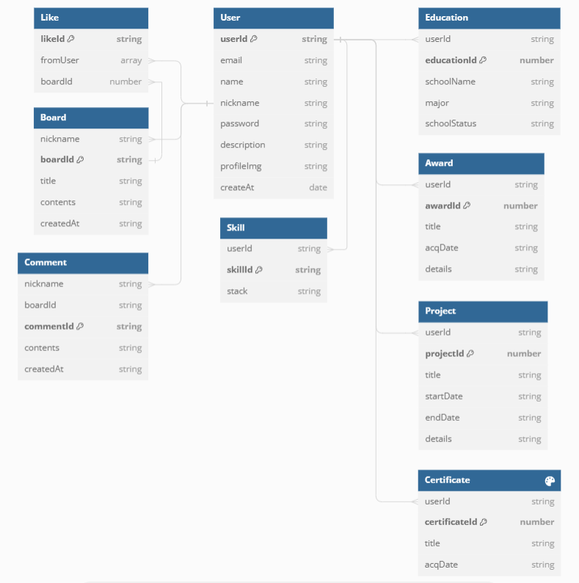

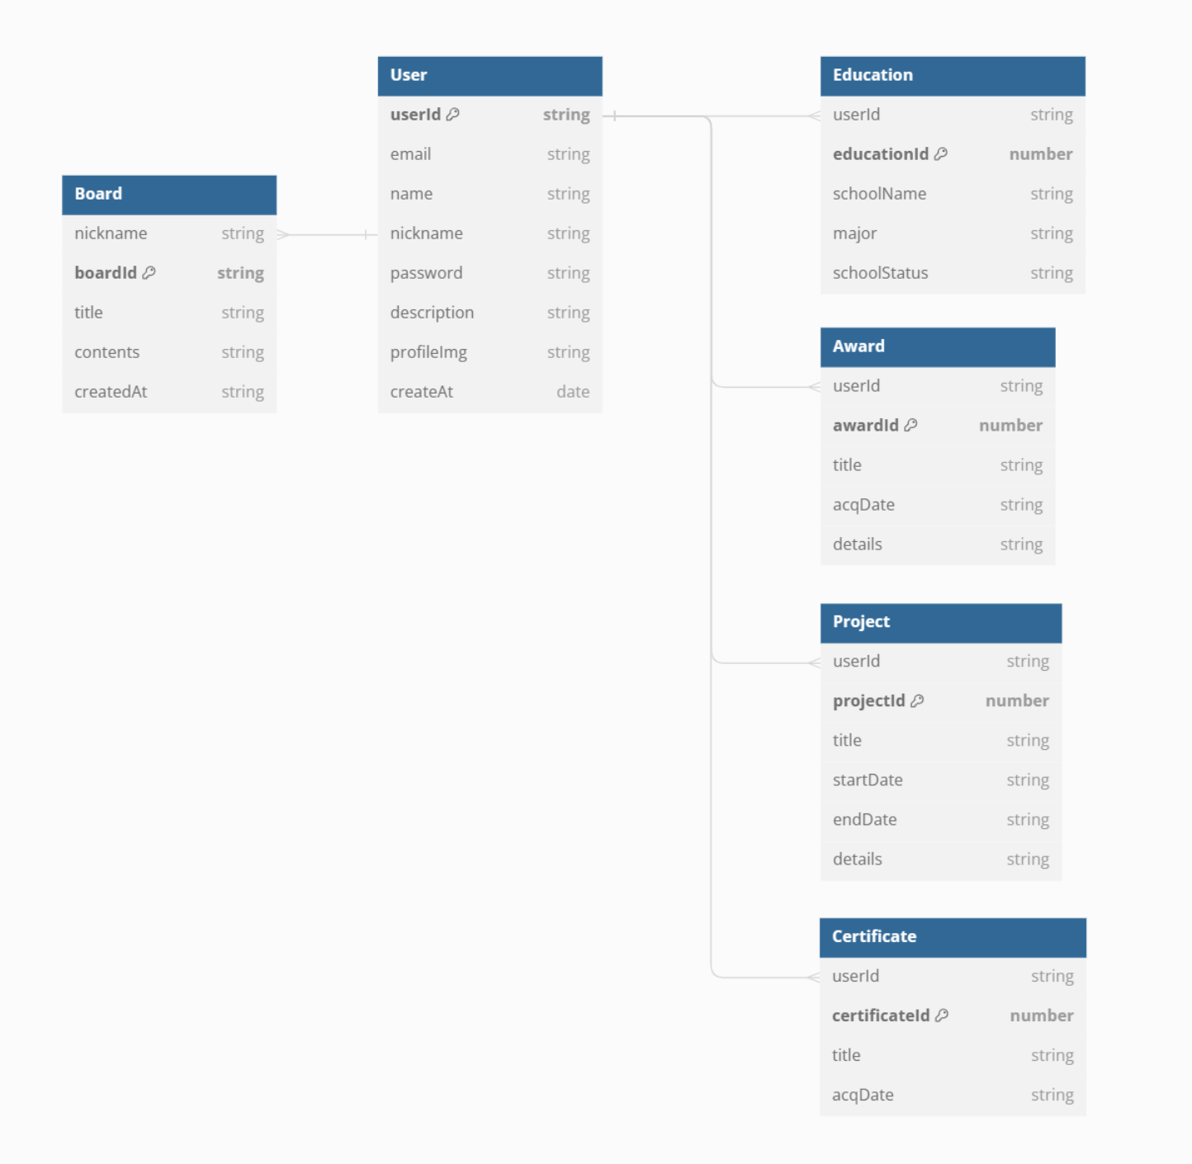
 |  |  |  |  |  |  | ERD V6
ERD V7

api 5.4
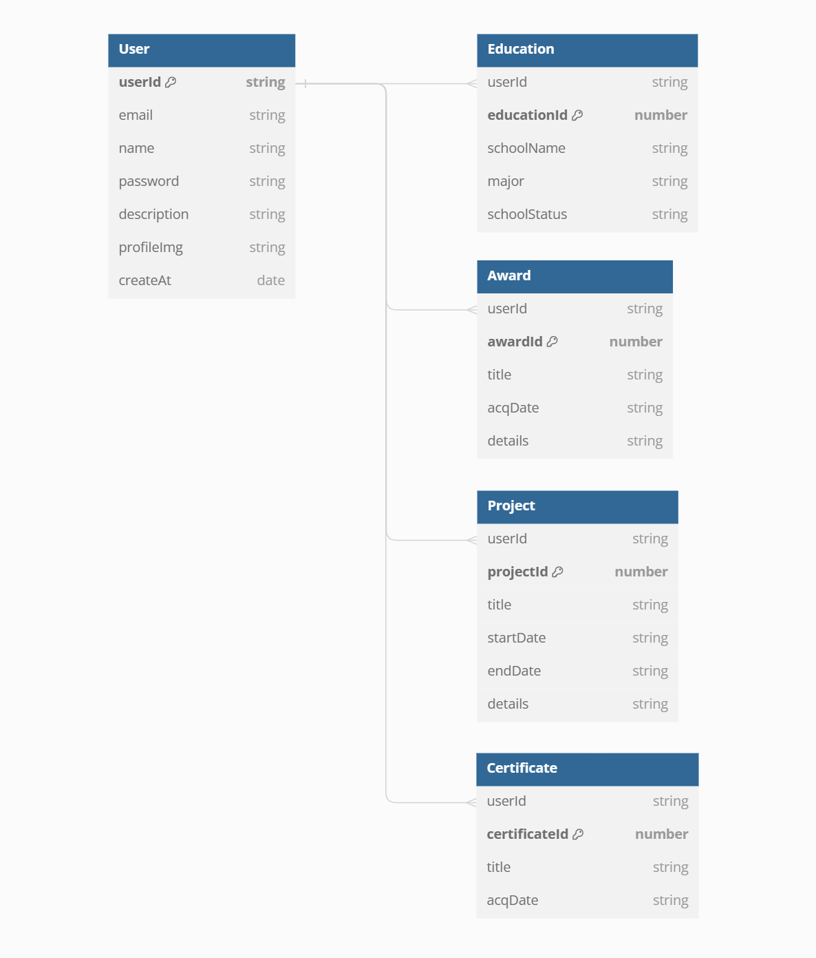
9p | Feature | HTTP method | Version | Authentication Required | Path | Header params | Query params | Path params | Body params | Response schema | Sample response | status 200 | status 201 | status 204 | status 400 | status 401 | status 403 | status 404 | status 409 | status 500
User | 회원가입 | POST | v1 | FALSE | /auth/join | - | - | - | { email: string, name: string, password: string, description: string } | { error: string | null, data: { userId: string, email: string, name: string, description: string } | null } | 201: { error: null, data: { userId: '1', email: 'elice@email.com', name: 'Elice', description: '설명이 아직 없습니다. 설명을 추가해 주세요.'} } 400: { error: '입력되지 않은 내용이 있습니다.', data: null } 409: { error: '이미 가입된 이메일입니다.', data : null } 500: { error: '서버 내부에서 오류가 발생했습니다.', data: null } | X | O | X | O | X | X | X | O | O
 | 로그인 | POST | v1 | FALSE | /auth/login | - | - | - | { email: string, password: string } | { error: string | null, message: string, data: string | null } | 200: { error: null, message: '로그인 성공', data: { userId: '1', email: 'elice@email.com', name: 'Elice'}} 401: { error: '이메일 또는 비밀번호가 일치하지 않습니다.', data: null } 500: { error: '서버 내부에서 오류가 발생했습니다.', data: null } | O | X | X | X | O | X | X | X | O
 | 로그아웃 | POST | v1 | TRUE | /auth/logout | Authorization: Session | - | - | - | { error: string | null, message: string } | 200: { error: null, message: '로그아웃 성공' } 401: { error: '로그인 후 이용 가능합니다.', data: null } 500: { error: '서버 내부에서 오류가 발생했습니다.', data: null } | O | X | X | X | O | X | X | X | O
 | 로그인 상태 확인 | GET | v1 | FALSE | /auth/status | Authorization: Session | - | - | - | { status: boolean, message: string, data: string } | 200: { status: true, message: '로그인이 된 상태입니다.', data: { userId: '1', email: 'elice@email.com', name: 'Elice', description: '설명입니다.'} } 200: { status: false, message: '로그인이 되지 않았습니다.' } 500: { error: '서버 내부에서 오류가 발생했습니다.', data: null } | O | X | X | X | X | X | X | X | O
 | 비밀번호 변경 | PUT | v1 | TRUE | /auth | Authorization: Session | - | - | { password: string, newPassword: striing } | { error: string | null, message: string, data: string | null } | 200: { error: null, message: '비밀번호 변경 성공' 400: { error: '입력되지 않은 내용이 있습니다.', data: null } 401: { error: '로그인 후 이용 가능합니다.', data: null } 401: { error: '기존 비밀번호가 일치하지 않습니다.', data: null } 409: { error: '변경하려는 비밀번호가 지금 사용하고 있는 비밀번호와 같습니다.', data: null } 500: { error: '서버 내부에서 오류가 발생했습니다.', data: null } | O | X | X | O | O | X | X | O | O
 | 회원 탈퇴 | DELETE | v1 | TRUE | /auth | Authorization: Session | - | - | { password: string } | { error: string | null, message: string, data: string | null } | 200: { error: null, message: '회원 탈퇴 성공, 총 1개의 user, 2개의 학력, 3개의 수상 이력, 7개의 프로젝트, 3개의 자격증, 4개의 카운터 데이터가 삭제되었습니다.' } 400: { error: '입력되지 않은 내용이 있습니다.', data: null } 401: { error: '로그인 후 이용 가능합니다.', data: null } 401: { error: '비밀번호가 일치하지 않습니다.', data: null } | O | X | X | O | O | X | X | X | O
 | 사용자 목록 (네트워크 페이지) | GET | v1 | TRUE | /users | Authorization: Session | page: number, perPage: number | - | - | { error: string | null, totalPage: number, data: {{ userId: string, email: string, name: string, description: string} | null }} | 200: { error: null, totalPage: 2, data: [{ userId: '1', email: 'elice@email.com', name: 'Elice', description: '나는 엘리스' }] } 401: { error: "로그인 후 이용 가능합니다.", data: null } 500: { error: "서버 내부에서 오류가 발생했습니다.", data: null } | O | X | X | X | O | X | X | X | O
 | 사용자 정보 조회 (개인 페이지) | GET | v1 | TRUE | /users/{userId} | Authorization: Session | - | userId: string | - | { error: string | null, user: { userId: string, email: string, name: string, description: string } | null , education: [{ educationId: number, schoolName: string, major: string, schoolStatus: String } | null ], certificates: [{ certificateId: number, title: string, acqDate: string } | null ], projects: [{ projectId: number, title: string, startDate: string, endDate: string, details: string } | null ], awards: [{ awardId: number, title: string, acqDate: string, details: string } | null ] } | 200: { error: null, user: { userId: '1', email: 'elice@email.com', name: 'Elice', description: '나는 엘리스' }, education: [{ userId: '1', educationId: 1, schoolName: "서울대학교", major: "수학과", schoolState: "학사졸업"}], certificates: [{ certificateId: '1', title: '정보처리기사', acqDate: '2024-06-10' }], projects: [ { projectId: '1', title: '프로젝트1', startDate: '2024-05-01', endDate: '2024-05-11', details: '프로젝트1' }], awards: [ { awardId: '1', title: '엘리스대상', acqDate: '2024-05-01', details: '엘리스짱짱' }] } 401: { error: "로그인 후 이용 가능합니다.", data: null } 404: { error: "존재하지 않는 id입니다.", data: null } 500: { error: "서버 내부에서 오류가 발생했습니다.", data: null } | O | X | X | X | O | X | O | X | O
 | 본인 확인(개인 페이지) | GET | v1 | TRUE | /users/identification/{userId} | Authorization: Session | - | userId: string | - | { status: boolean, message: string } | 200: { status: true, message: "본인입니다." } 200: { status: false, message: "본인이 아닙니다." } 401: { error: "로그인 후 이용 가능합니다.", data: null } 404: { error: "존재하지 않는 id입니다.", data: null } 500: { error: "서버 내부에서 오류가 발생했습니다.", data: null } | O | X | X | X | O | X | O | X | O
 | 사용자 정보 수정(개인 페이지) | PUT | v1 | TRUE | /users/mypage | Authorization: Session | - | - | { name: string, nickname: string, description: string } | { error: string | null, data: { userId: string, email: string, name: string, description: string } | null } | 200: { error: null, data: { userId: '1', email: 'elice@email.com', name: 'Elice', password: 'a123' } } 401: { error: "로그인 후 이용 가능합니다.", data: null } 403: { error: "권한이 없습니다.", data: null } 404: { error: "존재하지 않는 id입니다.", data: null } 500: { error: "서버 내부에서 오류가 발생했습니다.", data: null } | O | X | X | O | O | O | O | X | O
 | 사용자 정보 수정 (프로필 이미지 업로드) | PUT | v1 | TRUE | /users/mypage/profileImg | Authorization: Session | - | - | { profileImg: string } | { error: string | null, data: { profileImg: string } | null } |  | O | X | X | O | O | O | O | X | O
Education | 학력 추가 | POST | v1 | /mypage/education |  | Authorization: Session | - |  | { schoolName: string, major: string, schoolStatus: string (enum: ['재학중', '학사졸업', '석사졸업', '박사졸업']) } | { error: string | null, data: { educationId: string, schoolName: string, major: string, schoolStatus: string } | null } | 201: { error: null, data: { educationId: '1', schoolName: '서울대학교', major: '컴퓨터공학과', schoolStatus: '학사졸업' } } 400: { error: '입력되지 않은 내용이 있습니다.', data: null } 401: { error: '로그인 후 이용 가능합니다.', data: null } 403: { error: '권한이 없습니다.', data: null } 500: { error: '서버 내부에서 오류가 발생했습니다.', data: null } | X | O | X | O | O | O | X | X | O
 | 학력 정보 조회 | GET | v1 | TRUE | /mypage/education | Authorization: Session | - |  | - | { error: string | null, data: { educationId: string, schoolName: string, major: string, schoolStatus: string } | null } | 200: { error: null, data: [{ educationId: '1', schoolName: '서울대학교', major: '컴퓨터공학과', schoolStatus: '학사졸업' }] } 401: { error: '로그인 후 이용 가능합니다.', data: null } 403: { error: '권한이 없습니다.' data: null } 404: error: '데이터를 찾을 수 없습니다.', data: null } 500: { error: '서버 내부에서 오류가 발생했습니다.', data: null } | O | X | X | X | O | O | O | X | O
 | 학력 정보 수정 | PUT | v1 | TRUE | /mypage/education/{educationId} | Authorization: Session | - | educationId: string | { schoolName: string, major: string, schoolStatus: string (enum: ['재학중', '학사졸업', '석사졸업', '박사졸업']) } | { error: string | null, data: { schoolName: string, major: string, schoolStatus: string } | null } | 200: { error: null, data: { educationId: '1', schoolName: '엘리스대학교', major: '기계공학과', schoolStatus: '박사졸업' } 400: { error: '입력되지 않은 내용이 있습니다.', data: null } 401: { error: '로그인 후 이용 가능합니다.', data: null } 403: { error: '권한이 없습니다.', data: null } 404: { error: '데이터를 찾을 수 없습니다.', data: null } 500: { error: '서버 내부에서 오류가 발생했습니다.', data: null } | O | X | X | O | O | O | O | X | O
 | 학력 정보 삭제 | DELETE | v1 | TRUE | /mypage/education/{educationId} | Authorization: Session | - | educationId: string | - | { error: string | null, data: boolean | null } | 204: { error: null, data: true } 401: { error: '로그인 후 이용 가능합니다.', data: null } 403: { error: '권한이 없습니다.', data: null } 404: { error: '데이터를 찾을 수 없습니다.', data: null } 500: { error: '서버 내부에서 오류가 발생했습니다.', data: null } | X | X | O | X | O | O | O | X | O
Award | 수상 이력 추가 | POST | v1 | TRUE | /mypage/award | Authorization: Session | - |  | { title: string, acqDate: string (YYYY-MM-DD), details: string } | { error: string | null, data: { awardId: string, title: string, acqDate: string (YYYY-MM-DD), details: string } | null } | 201: { error: null, data: { awardId: '1', title: '엘리스대상', acqDate: '2024-05-01', details: '엘리스짱짱' } } 400: { error: '입력되지 않은 내용이 있습니다.', data: null } 401: { error: '로그인 후 이용 가능합니다.', data: null } 403: { error: '권한이 없습니다.', data: null } 500: { error: '서버 내부에서 오류가 발생했습니다.', data: null } | X | O | X | O | O | O | X | X | O
 | 수상 정보 조회 | GET | v1 | TRUE | /mypage/award | Authorization: Session | - |  | - | { error: string | null, data: { awardId: string, title: string, acqDate: string (YYYY-MM-DD), details: string } | null } | 200: { error: null, data: [{ awardId: '1', title: '엘리스 인기상', acqDate: '2024-12-01', details: '엘리스짱짱' }] } 401: { error: '로그인 후 이용 가능합니다.', data: null } 403: error: '권한이 없습니다.' data: null } 404: error: '데이터를 찾을 수 없습니다.', data: null } 500: { error: '서버 내부에서 오류가 발생했습니다.', data: null } | O | X | X | X | O | O | O | X | O
 | 수상 정보 수정 | PUT | v1 | TRUE | /mypage/award/{awardId} | Authorization: Session | - | awardId: string | { title: string, acqDate: string (YYYY-MM-DD), details: string } | { error: string | null, data: { title: string, acqDate: string (YYYY-MM-DD), details: string } | null } | 200: { error: null, data: { awardId: '1', title: '엘리스 인기상', acqDate: '2024-12-01', details: '인기 짱' } 400: { error: '입력되지 않은 내용이 있습니다.', data: null } 401: { error: '로그인 후 이용 가능합니다.', data: null } 403: { error: '권한이 없습니다.', data: null } 404: { error: '데이터를 찾을 수 없습니다.', data: null } 500: { error: '서버 내부에서 오류가 발생했습니다.', data: null } | O | X | X | O | O | O | O | X | O
 | 수상 정보 삭제 | DELETE | v1 | TRUE | /mypage/award/{awardId} | Authorization: Session | - | awardId: string | - | { error: string | null, data: boolean | null } | 204: { error: null, data: true } 401: { error: '로그인 후 이용 가능합니다.', data: null } 403: { error: '권한이 없습니다.', data: null } 404: { error: '데이터를 찾을 수 없습니다.', data: null } 500: { error: '서버 내부에서 오류가 발생했습니다.', data: null } | X | X | O | X | O | O | O | X | O
Project | 프로젝트 추가 | POST | v1 | TRUE | /mypage/project | Authorization: Session | - |  | { title: string, startDate: string (YYYY-MM-DD), endDate: string (YYYY-MM-DD), details: string } | { error: string | null, message: string, data: { userId: string, projectId: string, title: string, startDate: string (YYYY-MM-DD), endDate: string (YYYY-MM-DD), details: string } | null } | 201: { error: null, message: '프로젝트가 추가되었습니다.', data: { userId: '1', projectId: '1', title: '프로젝트1', startDate: '2024-05-01', endDate: '2024-05-11', details: '프로젝트1' } } 400: { error: '입력되지 않은 내용이 있습니다.', data: null } 401: { error: '로그인 후 이용 가능합니다.', data: null } 500: { error: '서버 내부에서 오류가 발생했습니다.', data: null } | X | O | X | O | O | X | X | X | O
 | 프로젝트 정보 조회 | GET | v1 | TRUE | /mypage/project | Authorization: Session | - |  | - | { error: string | null, message: string, data: [{ userId: string, projectId: string, title: string, startDate: string (YYYY-MM-DD), endDate: string (YYYY-MM-DD), details: string }...] | null } | 200: { error: null, message: 'elice님의 전체 프로젝트 수는 n개입니다.', data: [{ userId: '1', projectId: '1', title: '프로젝트1', startDate: '2024-05-01', endDate: '2024-05-11', details: '프로젝트1' }...] } 401: { error: '로그인 후 이용 가능합니다.', data: null } 404: { error: '등록된 프로젝트를 찾을 수 없습니다', data: null } 500: { error: '서버 내부에서 오류가 발생했습니다.', data: null } | O | X | X | X | O | X | O | X | O
 | 프로젝트 정보 수정 | PUT | v1 | TRUE | /mypage/project/{projectId} | Authorization: Session | - | projectId: string | { title: string, startDate: string (YYYY-MM-DD), endDate: string (YYYY-MM-DD), details: string } | { error: string | null, message: string, data: { userId: string, projectId: string, title: string, startDate: string (YYYY-MM-DD), endDate: string (YYYY-MM-DD), details: string } | null } | 200: { error: null, message: '프로젝트 정보를 수정했습니다.', data: { userId: '1', projectId: '1', title: '프로젝트2', startDate: '2024-06-01', endDate: '2024-06-11', details: '프로젝트2' } 400: { error: '입력되지 않은 내용이 있습니다.', data: null } 401: { error: '로그인 후 이용 가능합니다.', data: null } 500: { error: '서버 내부에서 오류가 발생했습니다.', data: null } | O | X | X | O | O | X | X | X | O
 | 프로젝트 정보 삭제 | DELETE | v1 | TRUE | /mypage/project/{projectId} | Authorization: Session | - | projectId: string | - | { error: string | null, message: string } | 200: { error: null, message: 'elice님의 1번 프로젝트 데이터를 삭제했습니다.' } 401: { error: '로그인 후 이용 가능합니다.', data: null } 404: { error: '요청하신 유저의 프로젝트 ID에 자료가 존재하지 않습니다.', data: null } 500: { error: '서버 내부에서 오류가 발생했습니다.', data: null } | O | X | X | X | O | X | O | X | O
Certificate | 자격증 추가 | POST | v1 | TRUE | /mypage/certificate | Authorization: Session | - |  | { title: string, acqDate: string (YYYY-MM-DD } | { error: string | null, data: { certificateId: string, title: string, acqDate: YYYY-MM-DD } | null } | 201: { error: null, data: { certificateId: '1', title: '정보처리기사', acqDate: '2024-06-10' } } 400: { error: '입력되지 않은 내용이 있습니다.', data: null } 401: { error: '로그인 후 이용 가능합니다.', data: null } 403: { error: '권한이 없습니다.', data: null } 500: { error: '서버 내부에서 오류가 발생했습니다.', data: null } | X | O | X | O | O | O | X | X | O
 | 자격증 정보 조회 | GET | v1 | TRUE | /mypage/certificate | Authorization: Session | - |  | - | { error: string | null, data: { certificateId: string, title: string, acqDate: YYYY-MM-DD } | null } | 200: { error: null, data: [{ certificateId: '1', title: '정보처리기사', acqDate: '2024-06-10 }] } 401: { error: '로그인 후 이용 가능합니다.', data: null } 403: error: '권한이 없습니다.' data: null } 404: error: '데이터를 찾을 수 없습니다.', data: null } 500: { error: '서버 내부에서 오류가 발생했습니다.', data: null } | O | X | X | X | O | O | O | X | O
 | 자격증 정보 수정 | PUT | v1 | TRUE | /mypage/certificate/{certificateId} | Authorization: Session | - | certificateId: string | { title: string, acqDate: string (YYYY-MM-DD) } | { error: string | null, data: { title: string, acqDate: YYYY-MM-DD } | null } | 200: { error: null, data: { certificateId: '1', title: '정보처리기사', acqDate: '2024-03-10 } 400: { error: '입력되지 않은 내용이 있습니다.', data: null } 401: { error: '로그인 후 이용 가능합니다.', data: null } 403: { error: '권한이 없습니다.', data: null } 404: { error: '데이터를 찾을 수 없습니다.', data: null } 500: { error: '서버 내부에서 오류가 발생했습니다.', data: null } | O | X | X | O | O | O | O | X | O
 | 자격증 정보 삭제 | DELETE | v1 | TRUE | /mypage/certificate/{certificateId} | Authorization: Session | - | certificateId: string | - | { error: string | null, data: boolean | null } | 204: { error: null, data: true } 401: { error: '로그인 후 이용 가능합니다.', data: null } 403: { error: '권한이 없습니다.', data: null } 404: { error: '데이터를 찾을 수 없습니다.', data: null } 500: { error: '서버 내부에서 오류가 발생했습니다.', data: null } | X | X | O | X | O | O | O | X | O

ERD V4

임시 작성용
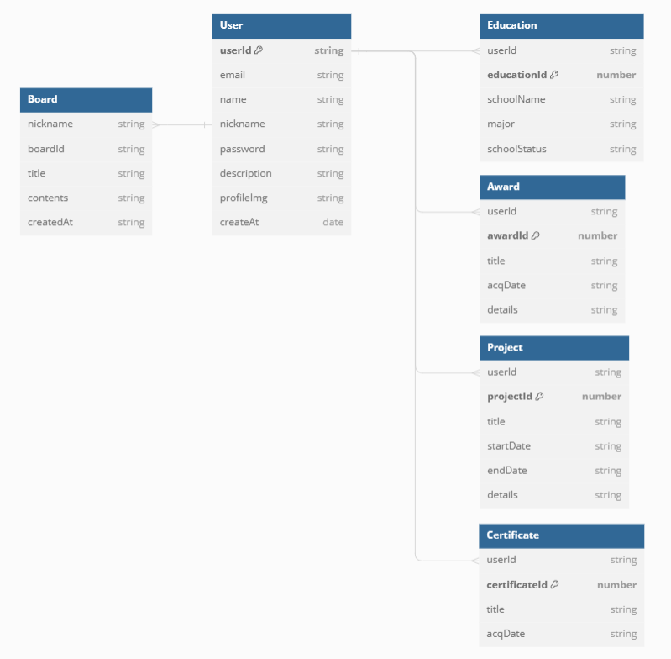
MVP | Feature | HTTP method | Version | Authentication Required | Path | Header params | Query params | Path params | Body params | Response schema | Sample response | status 200 | status 201 | status 204 | status 400 | status 401 | status 403 | status 404 | status 409 | status 500
User | 회원가입 | POST | v1 | FALSE | /auth/join | - | - | - | { email: string, name: string, nickname: string, password: string, description: string } | { error: string | null, data: { userId: string, email: string, name: string, nickname: string, description: string } | null } | 201: { error: null, data: { userId: '1', email: 'elice@email.com', name: 'Elice', nickname: '엘리스짱', description: '설명이 아직 없습니다. 설명을 추가해 주세요.'} } 400: { error: '입력되지 않은 내용이 있습니다.', data: null } 409: { error: '이미 가입된 이메일입니다.', data : null } 500: { error: '서버 내부에서 오류가 발생했습니다.', data: null } | X | O | X | O | X | X | X | O | O
 | 로그인 | POST | v1 | FALSE | /auth/login | - | - | - | { email: string, password: string } | { error: string | null, message: string, data: string | null } | 200: { error: null, message: '로그인 성공', data: { userId: '1', email: 'elice@email.com', name: 'Elice', nickname: '엘리스짱'}} 401: { error: '이메일 또는 비밀번호가 일치하지 않습니다.', data: null } 500: { error: '서버 내부에서 오류가 발생했습니다.', data: null } | O | X | X | X | O | X | X | X | O
 | 로그아웃 | POST | v1 | TRUE | /auth/logout | Authorization: Session | - | - | - | { error: string | null, message: string } | 200: { error: null, message: '로그아웃 성공' } 401: { error: '로그인이 되어있지 않습니다.', data: null } 500: { error: '서버 내부에서 오류가 발생했습니다.', data: null } | O | X | X | X | O | X | X | X | O
 | 로그인 상태 확인 | GET | v1 | FALSE | /auth/status | Authorization: Session | - | - | - | { status: boolean, message: string, data: string } | 200: { status: true, message: '로그인이 된 상태입니다.', data: { userId: '1', email: 'elice@email.com', name: 'Elice', nickname: '엘리스짱', description: '설명입니다.'} } 200: { status: false, message: '로그인이 되지 않았습니다.' } 500: { error: '서버 내부에서 오류가 발생했습니다.', data: null } | O | X | X | X | X | X | X | X | O
 | 비밀번호 변경 | PUT | v1 | TRUE | /auth | Authorization: Session | - | - | { password: string, newPassword: striing } | { error: string | null, message: string, data: string | null } | 200: { error: null, message: '비밀번호 변경 성공' 400: { error: '입력되지 않은 내용이 있습니다.', data: null } 401: { error: '로그인 후 이용 가능합니다.', data: null } 401: { error: '기존 비밀번호가 일치하지 않습니다.', data: null } 409: { error: '변경하려는 비밀번호가 지금 사용하고 있는 비밀번호와 같습니다.', data: null } 500: { error: '서버 내부에서 오류가 발생했습니다.', data: null } | O | X | X | O | O | X | X | O | O
 | 회원 탈퇴 | DELETE | v1 | TRUE | /auth | Authorization: Session | - | - | { password: string } | { error: string | null, message: string, data: string | null } | 200: { error: null, message: '회원 탈퇴 성공, 총 1개의 user, 2개의 학력, 3개의 수상 이력, 7개의 프로젝트, 3개의 자격증, 4개의 카운터 데이터가 삭제되었습니다.' } 400: { error: '입력되지 않은 내용이 있습니다.', data: null } 401: { error: '로그인 후 이용 가능합니다.', data: null } 401: { error: '비밀번호가 일치하지 않습니다.', data: null } | O | X | X | O | O | X | X | X | O
 | 사용자 목록 (네트워크 페이지) | GET | v1 | TRUE | /users | Authorization: Session | page: number, perPage: number | - | - | { error: string | null, totalPage: number, data: {{ userId: string, email: string, name: string, nickname: string, description: string} | null }} | 200: { error: null, totalPage: 2, data: [{ userId: '1', email: 'elice@email.com', name: 'Elice', nickname: '엘리스짱', description: '나는 엘리스' }] } 401: { error: "로그인 후 이용 가능합니다.", data: null } 500: { error: "서버 내부에서 오류가 발생했습니다.", data: null } | O | X | X | X | O | X | X | X | O
 | 사용자 정보 조회 (개인 페이지) | GET | v1 | TRUE | /users/{userId} | Authorization: Session | - | userId: string | - | { error: string | null, user: { userId: string, email: string, name: string, nickname: string, description: string } | null , education: [{ educationId: number, schoolName: string, major: string, schoolStatus: String } | null ], certificates: [{ certificateId: number, title: string, acqDate: string } | null ], projects: [{ projectId: number, title: string, startDate: string, endDate: string, details: string } | null ], awards: [{ awardId: number, title: string, acqDate: string, details: string } | null ] } | 200: { error: null, user: { userId: '1', email: 'elice@email.com', name: 'Elice', nickname: '엘리스짱', description: '나는 엘리스' }, education: [{ userId: '1', educationId: 1, schoolName: "서울대학교", major: "수학과", schoolState: "학사졸업"}], certificates: [{ certificateId: '1', title: '정보처리기사', acqDate: '2024-06-10' }], projects: [ { projectId: '1', title: '프로젝트1', startDate: '2024-05-01', endDate: '2024-05-11', details: '프로젝트1' }], awards: [ { awardId: '1', title: '엘리스대상', acqDate: '2024-05-01', details: '엘리스짱짱' }] } 401: { error: "로그인 후 이용 가능합니다.", data: null } 404: { error: "존재하지 않는 id입니다.", data: null } 500: { error: "서버 내부에서 오류가 발생했습니다.", data: null } | O | X | X | X | O | X | O | X | O
 | 본인 확인(개인 페이지) | GET | v1 | TRUE | /users/identification/{userId} | Authorization: Session | - | userId: string | - | { status: boolean, message: string } | 200: { status: true, message: "본인입니다." } 200: { status: false, message: "본인이 아닙니다." } 401: { error: "로그인 후 이용 가능합니다.", data: null } 404: { error: "존재하지 않는 id입니다.", data: null } 500: { error: "서버 내부에서 오류가 발생했습니다.", data: null } | O | X | X | X | O | X | O | X | O
 | 사용자 정보 수정(개인 페이지) | PUT | v1 | TRUE | /users/mypage | Authorization: Session | - | - | { name: string, nickname: string, description: string } | { error: string | null, data: { userId: string, email: string, name: string, nickname: string, description: string } | null } | 200: { error: null, data: { userId: '1', email: 'elice@email.com', name: 'Elice', nickname: '수정짱', password: 'a123' } } 401: { error: "로그인 후 이용 가능합니다.", data: null } 403: { error: "권한이 없습니다.", data: null } 404: { error: "존재하지 않는 id입니다.", data: null } 500: { error: "서버 내부에서 오류가 발생했습니다.", data: null } | O | X | X | O | O | O | O | X | O
Education | 학력 추가 | POST | v1 | TRUE | /mypage/education | Authorization: Session | - |  | { schoolName: string, major: string, schoolStatus: string (enum: ['재학중', '학사졸업', '석사졸업', '박사졸업']) } | { error: string | null, data: { educationId: string, schoolName: string, major: string, schoolStatus: string } | null } | 201: { error: null, data: { educationId: '1', schoolName: '서울대학교', major: '컴퓨터공학과', schoolStatus: '학사졸업' } } 400: { error: '입력되지 않은 내용이 있습니다.', data: null } 401: { error: '로그인 후 이용 가능합니다.', data: null } 403: { error: '권한이 없습니다.', data: null } 500: { error: '서버 내부에서 오류가 발생했습니다.', data: null } | X | O | X | O | O | O | X | X | O
 | 학력 정보 조회 | GET | v1 | TRUE | /mypage/education | Authorization: Session | - |  | - | { error: string | null, data: { educationId: string, schoolName: string, major: string, schoolStatus: string } | null } | 200: { error: null, data: [{ educationId: '1', schoolName: '서울대학교', major: '컴퓨터공학과', schoolStatus: '학사졸업' }] } 401: { error: '로그인 후 이용 가능합니다.', data: null } 403: { error: '권한이 없습니다.' data: null } 404: error: '데이터를 찾을 수 없습니다.', data: null } 500: { error: '서버 내부에서 오류가 발생했습니다.', data: null } | O | X | X | X | O | O | O | X | O
 | 학력 정보 수정 | PUT | v1 | TRUE | /mypage/education/{educationId} | Authorization: Session | - | educationId: string | { schoolName: string, major: string, schoolStatus: string (enum: ['재학중', '학사졸업', '석사졸업', '박사졸업']) } | { error: string | null, data: { schoolName: string, major: string, schoolStatus: string } | null } | 200: { error: null, data: { educationId: '1', schoolName: '엘리스대학교', major: '기계공학과', schoolStatus: '박사졸업' } 400: { error: '입력되지 않은 내용이 있습니다.', data: null } 401: { error: '로그인 후 이용 가능합니다.', data: null } 403: { error: '권한이 없습니다.', data: null } 404: { error: '데이터를 찾을 수 없습니다.', data: null } 500: { error: '서버 내부에서 오류가 발생했습니다.', data: null } | O | X | X | O | O | O | O | X | O
 | 학력 정보 삭제 | DELETE | v1 | TRUE | /mypage/education/{educationId} | Authorization: Session | - | educationId: string | - | { error: string | null, data: boolean | null } | 204: { error: null, data: true } 401: { error: '로그인 후 이용 가능합니다.', data: null } 403: { error: '권한이 없습니다.', data: null } 404: { error: '데이터를 찾을 수 없습니다.', data: null } 500: { error: '서버 내부에서 오류가 발생했습니다.', data: null } | X | X | O | X | O | O | O | X | O
Award | 수상 이력 추가 | POST | v1 | TRUE | /mypage/award | Authorization: Session | - |  | { title: string, acqDate: string (YYYY-MM-DD), details: string } | { error: string | null, data: { awardId: string, title: string, acqDate: string (YYYY-MM-DD), details: string } | null } | 201: { error: null, data: { awardId: '1', title: '엘리스대상', acqDate: '2024-05-01', details: '엘리스짱짱' } } 400: { error: '입력되지 않은 내용이 있습니다.', data: null } 401: { error: '로그인 후 이용 가능합니다.', data: null } 403: { error: '권한이 없습니다.', data: null } 500: { error: '서버 내부에서 오류가 발생했습니다.', data: null } | X | O | X | O | O | O | X | X | O
 | 수상 정보 조회 | GET | v1 | TRUE | /mypage/award | Authorization: Session | - |  | - | { error: string | null, data: { awardId: string, title: string, acqDate: string (YYYY-MM-DD), details: string } | null } | 200: { error: null, data: [{ awardId: '1', title: '엘리스 인기상', acqDate: '2024-12-01', details: '엘리스짱짱' }] } 401: { error: '로그인 후 이용 가능합니다.', data: null } 403: error: '권한이 없습니다.' data: null } 404: error: '데이터를 찾을 수 없습니다.', data: null } 500: { error: '서버 내부에서 오류가 발생했습니다.', data: null } | O | X | X | X | O | O | O | X | O
 | 수상 정보 수정 | PUT | v1 | TRUE | /mypage/award/{awardId} | Authorization: Session | - | awardId: string | { title: string, acqDate: string (YYYY-MM-DD), details: string } | { error: string | null, data: { title: string, acqDate: string (YYYY-MM-DD), details: string } | null } | 200: { error: null, data: { awardId: '1', title: '엘리스 인기상', acqDate: '2024-12-01', details: '인기 짱' } 400: { error: '입력되지 않은 내용이 있습니다.', data: null } 401: { error: '로그인 후 이용 가능합니다.', data: null } 403: { error: '권한이 없습니다.', data: null } 404: { error: '데이터를 찾을 수 없습니다.', data: null } 500: { error: '서버 내부에서 오류가 발생했습니다.', data: null } | O | X | X | O | O | O | O | X | O
 | 수상 정보 삭제 | DELETE | v1 | TRUE | /mypage/award/{awardId} | Authorization: Session | - | awardId: string | - | { error: string | null, data: boolean | null } | 204: { error: null, data: true } 401: { error: '로그인 후 이용 가능합니다.', data: null } 403: { error: '권한이 없습니다.', data: null } 404: { error: '데이터를 찾을 수 없습니다.', data: null } 500: { error: '서버 내부에서 오류가 발생했습니다.', data: null } | X | X | O | X | O | O | O | X | O
Project | 프로젝트 추가 | POST | v1 | TRUE | /mypage/project | Authorization: Session | - |  | { title: string, startDate: string (YYYY-MM-DD), endDate: string (YYYY-MM-DD), details: string } | { error: string | null, message: string, data: { userId: string, projectId: string, title: string, startDate: string (YYYY-MM-DD), endDate: string (YYYY-MM-DD), details: string } | null } | 201: { error: null, message: '프로젝트가 추가되었습니다.', data: { userId: '1', projectId: '1', title: '프로젝트1', startDate: '2024-05-01', endDate: '2024-05-11', details: '프로젝트1' } } 400: { error: '입력되지 않은 내용이 있습니다.', data: null } 401: { error: '로그인 후 이용 가능합니다.', data: null } 500: { error: '서버 내부에서 오류가 발생했습니다.', data: null } | X | O | X | O | O | X | X | X | O
 | 프로젝트 정보 조회 | GET | v1 | TRUE | /mypage/project | Authorization: Session | - |  | - | { error: string | null, message: string, data: [{ userId: string, projectId: string, title: string, startDate: string (YYYY-MM-DD), endDate: string (YYYY-MM-DD), details: string }...] | null } | 200: { error: null, message: 'elice님의 전체 프로젝트 수는 n개입니다.', data: [{ userId: '1', projectId: '1', title: '프로젝트1', startDate: '2024-05-01', endDate: '2024-05-11', details: '프로젝트1' }...] } 401: { error: '로그인 후 이용 가능합니다.', data: null } 404: { error: '등록된 프로젝트를 찾을 수 없습니다', data: null } 500: { error: '서버 내부에서 오류가 발생했습니다.', data: null } | O | X | X | X | O | X | O | X | O
 | 프로젝트 정보 수정 | PUT | v1 | TRUE | /mypage/project/{projectId} | Authorization: Session | - | projectId: string | { title: string, startDate: string (YYYY-MM-DD), endDate: string (YYYY-MM-DD), details: string } | { error: string | null, message: string, data: { userId: string, projectId: string, title: string, startDate: string (YYYY-MM-DD), endDate: string (YYYY-MM-DD), details: string } | null } | 200: { error: null, message: '프로젝트 정보를 수정했습니다.', data: { userId: '1', projectId: '1', title: '프로젝트2', startDate: '2024-06-01', endDate: '2024-06-11', details: '프로젝트2' } 400: { error: '입력되지 않은 내용이 있습니다.', data: null } 401: { error: '로그인 후 이용 가능합니다.', data: null } 500: { error: '서버 내부에서 오류가 발생했습니다.', data: null } | O | X | X | O | O | X | X | X | O
 | 프로젝트 정보 삭제 | DELETE | v1 | TRUE | /mypage/project/{projectId} | Authorization: Session | - | projectId: string | - | { error: string | null, message: string } | 200: { error: null, message: 'elice님의 1번 프로젝트 데이터를 삭제했습니다.' } 401: { error: '로그인 후 이용 가능합니다.', data: null } 404: { error: '요청하신 유저의 프로젝트 ID에 자료가 존재하지 않습니다.', data: null } 500: { error: '서버 내부에서 오류가 발생했습니다.', data: null } | O | X | X | X | O | X | O | X | O
Certificate | 자격증 추가 | POST | v1 | TRUE | /mypage/certificate | Authorization: Session | - |  | { title: string, acqDate: string (YYYY-MM-DD } | { error: string | null, data: { certificateId: string, title: string, acqDate: YYYY-MM-DD } | null } | 201: { error: null, data: { certificateId: '1', title: '정보처리기사', acqDate: '2024-06-10' } } 400: { error: '입력되지 않은 내용이 있습니다.', data: null } 401: { error: '로그인 후 이용 가능합니다.', data: null } 403: { error: '권한이 없습니다.', data: null } 500: { error: '서버 내부에서 오류가 발생했습니다.', data: null } | X | O | X | O | O | O | X | X | O
 | 자격증 정보 조회 | GET | v1 | TRUE | /mypage/certificate | Authorization: Session | - |  | - | { error: string | null, data: { certificateId: string, title: string, acqDate: YYYY-MM-DD } | null } | 200: { error: null, data: [{ certificateId: '1', title: '정보처리기사', acqDate: '2024-06-10 }] } 401: { error: '로그인 후 이용 가능합니다.', data: null } 403: error: '권한이 없습니다.' data: null } 404: error: '데이터를 찾을 수 없습니다.', data: null } 500: { error: '서버 내부에서 오류가 발생했습니다.', data: null } | O | X | X | X | O | O | O | X | O
 | 자격증 정보 수정 | PUT | v1 | TRUE | /mypage/certificate/{certificateId} | Authorization: Session | - | certificateId: string | { title: string, acqDate: string (YYYY-MM-DD) } | { error: string | null, data: { title: string, acqDate: YYYY-MM-DD } | null } | 200: { error: null, data: { certificateId: '1', title: '정보처리기사', acqDate: '2024-03-10 } 400: { error: '입력되지 않은 내용이 있습니다.', data: null } 401: { error: '로그인 후 이용 가능합니다.', data: null } 403: { error: '권한이 없습니다.', data: null } 404: { error: '데이터를 찾을 수 없습니다.', data: null } 500: { error: '서버 내부에서 오류가 발생했습니다.', data: null } | O | X | X | O | O | O | O | X | O
 | 자격증 정보 삭제 | DELETE | v1 | TRUE | /mypage/certificate/{certificateId} | Authorization: Session | - | certificateId: string | - | { error: string | null, data: boolean | null } | 204: { error: null, data: true } 401: { error: '로그인 후 이용 가능합니다.', data: null } 403: { error: '권한이 없습니다.', data: null } 404: { error: '데이터를 찾을 수 없습니다.', data: null } 500: { error: '서버 내부에서 오류가 발생했습니다.', data: null } | X | X | O | X | O | O | O | X | O
board | 게시글 추가 | POST | v1 | TRUE | /board | Authorization: Session | - |  | { title: string, contents: string, createdAt: string (YYYY-MM-DD } | { error: string | null, data: { boardId: string, title: string, contents: string, createdAt: string (YYYY-MM-DD } | null } | 201: { error: null, data: { boardId: '1', title: '첫 게시글', contents: '엘리스랩 좋아요', createdAt: '2024-06-10' } } 400: { error: '입력되지 않은 내용이 있습니다.', data: null } 401: { error: '로그인 후 이용 가능합니다.', data: null } 403: { error: '권한이 없습니다.', data: null } 500: { error: '서버 내부에서 오류가 발생했습니다.', data: null } | X | O | X | O | O | O | X | X | O
 | 게시글 목록 조회 | GET | v1 | TRUE | /board | Authorization: Session | page: number, perPage: number |  | - | { error: string | null, totalPage: number, data: { boardId: string, title: string, contents: string, createdAt: string (YYYY-MM-DD } | null } | 200: { error: null, data: [{ boardId: '1', title: '첫 게시글', contents: '엘리스랩 좋아요', createdAt: '2024-06-10' }] } 401: { error: '로그인 후 이용 가능합니다.', data: null } 500: { error: '서버 내부에서 오류가 발생했습니다.', data: null } | O | X | X | X | O | X | X | X | O
 | 게시글 개별 조회 | GET | v1 | TRUE | /board/{boardId} | Authorization: Session | - | boardId: string | - | { error: string | null, data: { boardId: string, title: string, contents: string, createdAt: string (YYYY-MM-DD } | null } | 200: { error: null, data: [{ boardId: '1', title: '첫 게시글', contents: '엘리스랩 좋아요', createdAt: '2024-06-10' }] } 401: { error: '로그인 후 이용 가능합니다.', data: null } 404: error: '데이터를 찾을 수 없습니다.', data: null } 500: { error: '서버 내부에서 오류가 발생했습니다.', data: null } | O | X | X | X | O | X | O | X | O
 | 게시글 수정 | PUT | v1 | TRUE | /board/{boardId} | Authorization: Session | - | boardId: string | { title: string, contents: string, createdAt: string (YYYY-MM-DD } | { error: string | null, data: { title: string, contents: string, createdAt: string (YYYY-MM-DD } | null } | 200: { error: null, data: { boardId: '1', title: '첫 게시글 수정', contents: '엘리스랩 짱짱', createdAt: '2024-04-10' } 400: { error: '입력되지 않은 내용이 있습니다.', data: null } 401: { error: '로그인 후 이용 가능합니다.', data: null } 403: { error: '권한이 없습니다.', data: null } 404: { error: '데이터를 찾을 수 없습니다.', data: null } 500: { error: '서버 내부에서 오류가 발생했습니다.', data: null } | O | X | X | O | O | O | O | X | O
 | 게시글 삭제 | DELETE | v1 | TRUE | /board/{boardId} | Authorization: Session | - | boardId: string | - | { error: string | null, data: boolean | null } | 204: { error: null, data: true } 401: { error: '로그인 후 이용 가능합니다.', data: null } 403: { error: '권한이 없습니다.', data: null } 404: { error: '데이터를 찾을 수 없습니다.', data: null } 500: { error: '서버 내부에서 오류가 발생했습니다.', data: null } | X | X | O | X | O | O | O | X | O
 | 게시글 검색 | GET | v1 | FALSE | /board/search/result | Authorization: Session | option: string ({'nickname, 'title', 'contents', 'titleContents' }), keyword: string | - | Query 예시 (keyword가 포함된 모든 글을 가져옴(앞 뒤 상관 없이), 대소문자 구분 안함) 닉네임으로 li검색: /board/search/result?option=nickname&keyword=li -> elice,..... 제목으로 elice 검색: /board/search/result?option=title&keyword=elice -> 성수동 elice lab입니다. 제목+내용으로 elice 검색: /board/search/result?option=titleContents&keyword=elice -> title: 성수동 elice입니다. or contents: elice 랩 어떤가요? 모두 검색됨 | { error: string | null, data: string | null } | 200: { error: null, data: [{ boardId: '1', title: '첫 게시글 수정', contents: '엘리스랩 짱짱', createdAt: '2024-04-10' },...] } 500: { error: '서버 내부에서 오류가 발생했습니다.', data: null } | O | X | X | X | X | X | X | X | O

ERD V6

